상품제안서
실버라이프 사계절용 스판니트 노인용 무릎보호대 무릎패드 | 상품코드: F28627

 |  |  |  |  |  |  | 02-412-0044 | www.easy1.co.kr
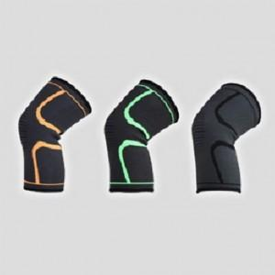

【상세/제작정보】 | 스티커 제작및 부착 비용 별도 문의. (사이즈S,M,L선택 가능)

【인쇄/포장옵션】 | / 포장불가능

【공급단가】 | 수량 | 200~ | 500~ | 1,000~ | 3,000~ | 5,000~
*VAT별도 | 단가 | 3,720원 | 3,650원 | 3,560원 | 3,500원 | 3,410원

【상품 URL】 | https://dev.easy1.co.kr:443/src/goods_detail.php?gdno=28627

